附表1
1. 页面列表排序
1.1. Dashboard
1．超级管理员：待派工 | 该列表的排序方式为：超期,请求类型,请求日期降序,请求状态,请求编号

2．超级管理员：待审批 | 该列表的排序方式为：超期，请求类型，请求日期降序，派工单状态，派工单编号

3．管理员：待响应/待上传 | 该列表的排序顺序为：派工单状态，派工类型，派工日期，派工单编号 | 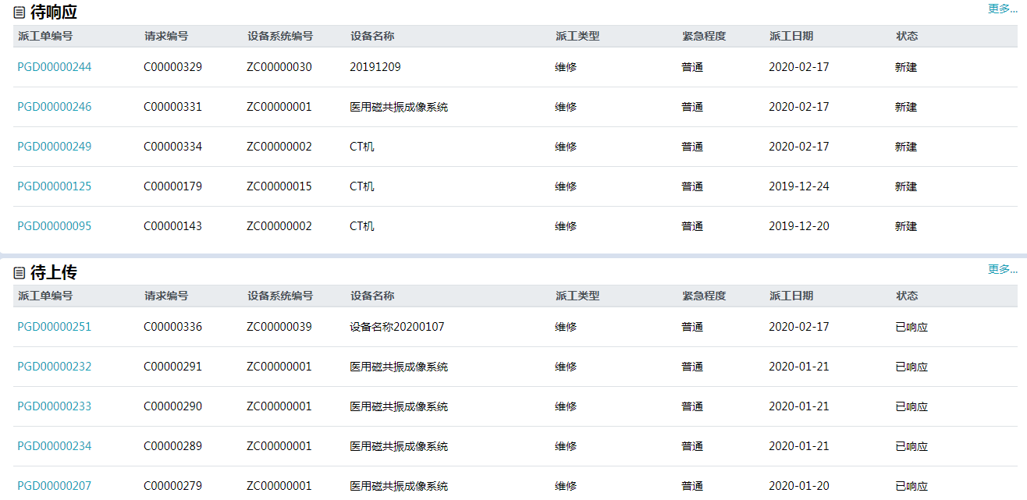

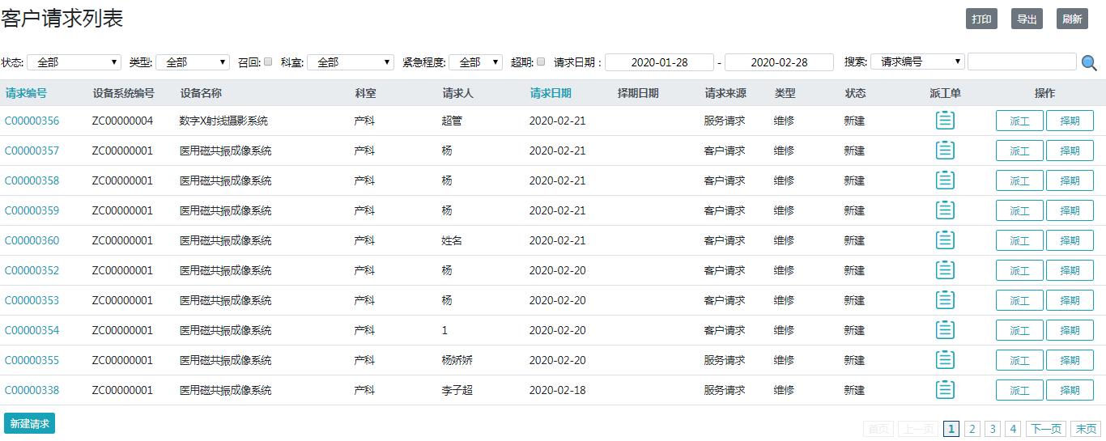
1.2. 客户请求 | 该列表的排序方式为超期，请求类型，请求日期降序，请求状态，请求编号

1.3. 派工单
1．超级管理员 | 该列表的排序方式为：超期，请求类型，请求日期降序，派工单状态，派工单编号

2．管理员 | 该列表的排序方式为：派工单状态(已响应第一)顺序，派工类型，派工日期降序，派工单编号

